상품제안서
하이온 H27 무선 휴대용 미스트 손선풍기 | 상품코드: F30772

 |  |  |  |  |  |  | 02-412-0044 | www.easy1.co.kr
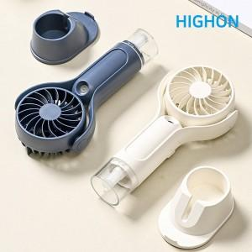

【상세/제작정보】 | *배송비 1박스 : 3500원(vat 포함) 80개

【인쇄/포장옵션】 | 레이저, DTF1곳 / 포장지포장

【공급단가】 | 수량 | 100~ | 300~ | 500~ | 1,000~ | 3,000~
*VAT별도 | 단가 | 8,640원 | 8,490원 | 8,280원 | 8,130원 | 7,920원

【상품 URL】 | http://www.easy1.co.kr/src/goods_detail.php?gdno=30772

